数据维护（面向何苗）
1，登录后台维护系统：
https://xiaolijiyin.com/backend/pages/custom.html

2，在医疗版或者大健康数据维护页面，可以看到每个产品的详细说明页（这处假设这个产品的详细说明页是https://www.baidu.com）

3，点击修改，修改详细页地址。以下图为例
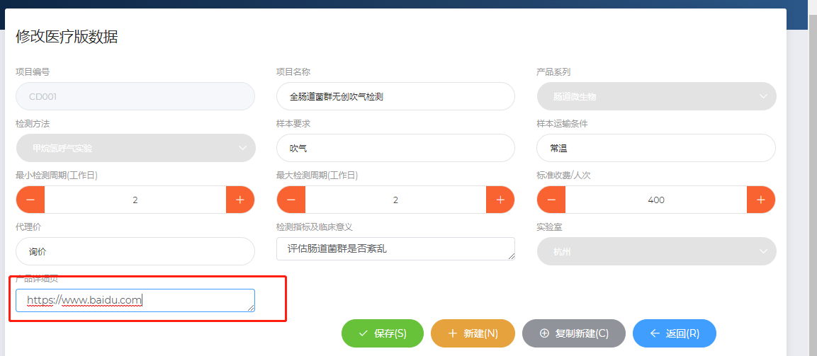

4，保存之后返回，即可点击预览。

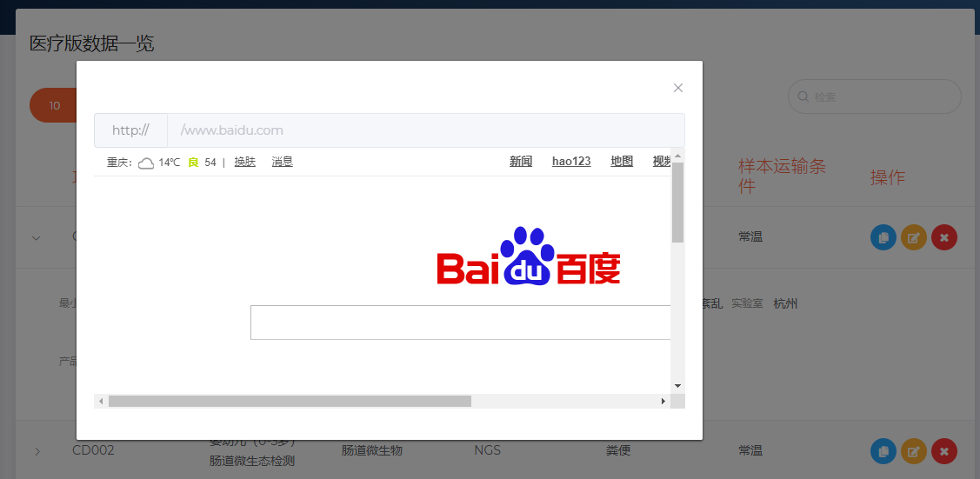

5，完工

分享操作（面向何宇）

1，打开何宇专用页面
https://xiaolijiyin.com/product/pages/share/#/
输入用户名，密码验证（防止这个网址被别人知道然后看到你所有产品页面）
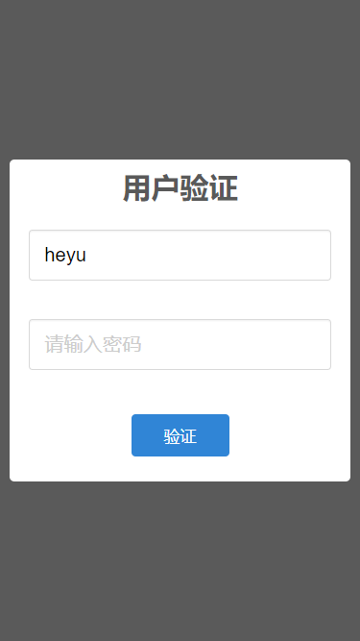

2，登录后，目前只做了最重要的功能，就是【分类】标签
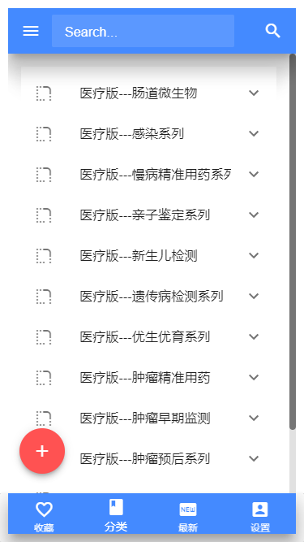

3，输入检索出刚才修改的【全肠道菌群无创吹气检测】

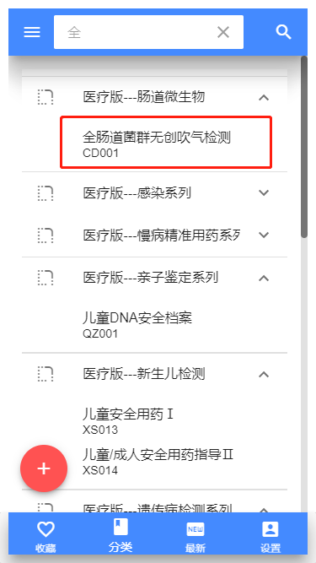

4，点击之后选择复制网址手动发送，或者选择打开页面再分享都可以

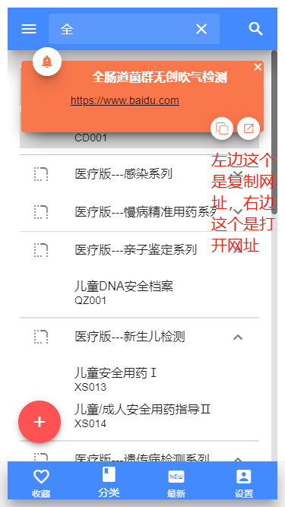

5，复制之后会弹出复制成功。
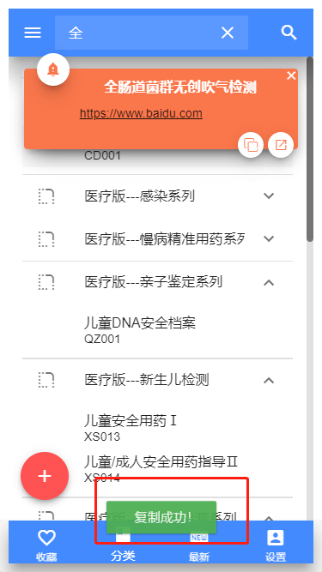

6，而打开网址则会跳转到网址去

